2016.6.7表检查
角色 | 角色基础表 | 新增，能力雷达图 | 图片名，一个5角网格，展示角色能力偏重
 |  | 新增，能力说明 | 文本，策划编辑内容，原描述说明将作为传记说明使用
 |  | 移除，模型缩放比例 | 以关卡编辑器中的缩放比例为准

伙伴 | 伙伴招募 | 新增，消耗ID2 | 1种消耗是不够的
 |  | 新增，消耗数量2 | 1种消耗是不够的
 |  | 新增，模型缩放比例 | 在招募界面上，显示的比例
 |  | 新增，模型高度偏移 | 在招募界面上，显示的模型中心高度的偏移

 | 角色进阶 | 新增，2种消耗

物品 | 全局buff | 移除，开始时间
 |  | 移除，结束时间
 |  | 修改，持续时间单位为秒 | 我们只有秒，毫秒，2种时间单位
 |  | 新增，增益类型 | 用于识别，到底是对资源产量增益，还是对属性进行增益

装备 | 装备随机属性 | 修改，技能ID改成BuffId
 | 套装属性表 | 修改，技能ID改成BuffId

 | 装备基础表 | 新增，打孔数上限

地宫 | 章节 | 修改，奖励ID，实际上是累积星级奖励规则ID
 | 累计星级奖励规则 | 修改，奖励ID，实际上是累积星级奖励规则ID

技能 | 技能位表 | 新增，职业标识 | 其实是升级表

 | 技能序列表 | 修改，条件从穿戴的装备，改成携带的BUFF

 | 技能主表 | 新增2个战斗力参数
 | BUFF主表 | 新增2个战斗力参数

商店 | 商品表 | 名称解释与约定

主界面 | 场景玩法配置 | 修改，玩法概率实际上是权重

其他备忘 | 缺失-创角表
 | 缺失-强化规则表
 | 缺失-炼造规则表
 | 缺失-打孔消耗表
 | 缺失-时装预览表
 | 缺失-全局配置表
 | 调整-公共每日购买模块表
 | 废弃-公共产销表 | 例如时装合成的奖励

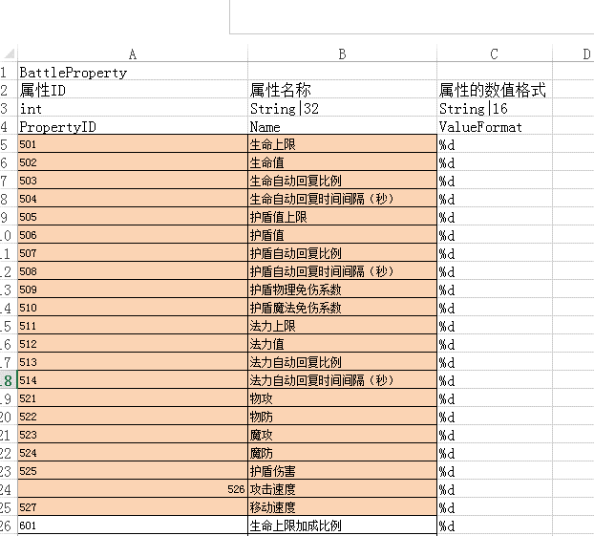
通用奖励 | 权重随机 | 注意：16个权重可以断开
 | 次数限制奖励 | 注意：充值单位，是充值直接获得的元宝；便于以后的海外版本
 | ？？属性格式

约定 | 成功率，概率，全部直接用小数
 | 统一时间单位，我们只有秒，毫秒，2种时间单位
 | 数量上限，-1
 | 等级上限，-1

